4. Est. General
Fotografías de Área de Infuencia
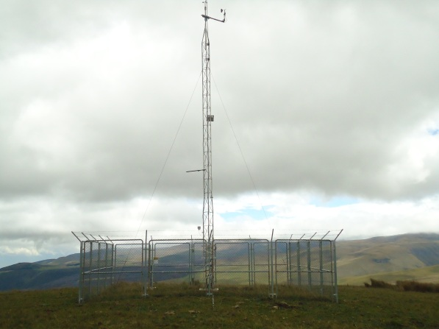 | Observaciones: | 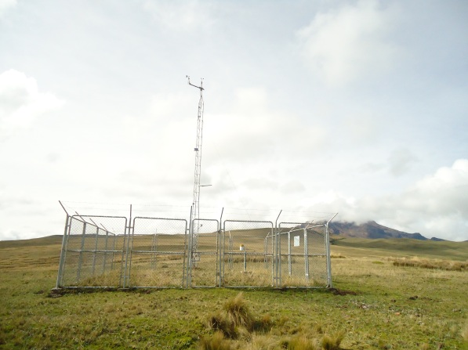 | Observaciones:

 | Fotografía hacia el Norte Magnético |  | Fotografía hacia el Sur

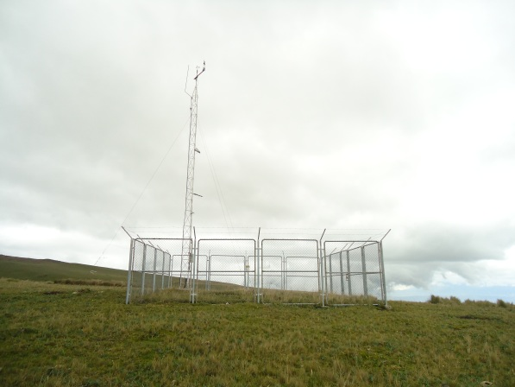 | Observaciones: | 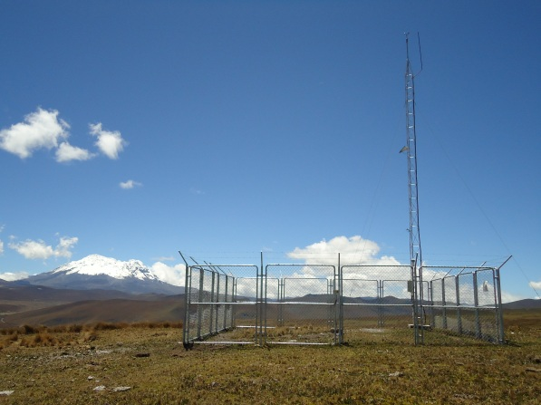 | Observaciones:

 | Fotografía hacia el Oeste |  | Fotografía hacia el Este

ESTADO ACTUAL DE LA ESTACIÓN
 |  | Observaciones: INFRAESTRUCTURA • 25/11/2011: cerramiento de 3*3m. Cerramiento 8x8x2.5m el 08/06/2012

 |  | SENSORES: Reinstalación de sensores según recomendación d ela OMM e INAMHI el 08/06/2012

